other
Github | https://github.com/amrkhalid99/chatTool
chat-tool99 | https://chat-tool99.netlify.app/
Saved Replies | \\mob-fs-01\Digital Channels\Saved Replies\Sheets
Social Media handling through CC | http://orangepedia/Products/Services/Pages/Social-Media-handling-through-CC.aspx
Repetitive-Follow-Up-Calls-Handling | http://orangepedia/Products/Services/Pages/Repetitive-Follow-Up-Calls-Handling.aspx
عرض شحنه السعد خلص. ودلوقتي نقدر نكلم #012# أو من آبلكيشن اورنج ونستعد لعروض أقوى خلال شهر رمضان 📿🌙 | http://orangepedia/Promotions/Pages/Sha7net-El-Sa3d.aspx

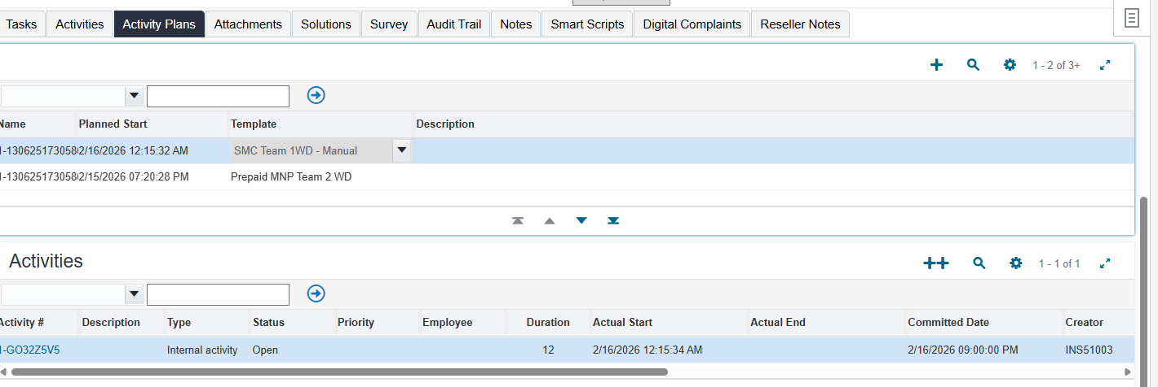

 | برن لل smc لو عنده مشكلة في تجديد عرض البورت اوت ال 60 الف

30405 | sr add roaimng for prepaid or verf and add it
1601 | prank

 |  | run
 |  | 8w

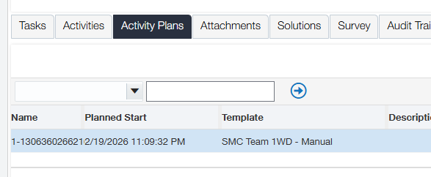

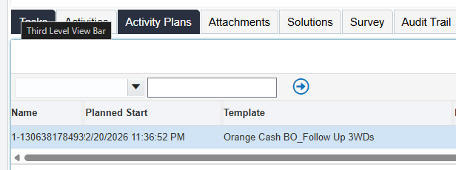

8w

10113 | illagble
10198 | inillagble

Wrong Assigning | المفروض كانت تترن لادارة معينة وانا رنتها غلط
 | main bucket have the highest priority

Perm Deact If a new customer has the dial | الواضح إن ماتمش إجراء أي عملية مدفوعة أو إستقبال مكالمة لمدة 90 يوم من الخط ده، عشان كده دخل فترة سماح 10 أيام، بعد كده إتوقف الخط لمدة 5 أيام. وعشان ماتمش التفعيل خلال الفترة دي، تم إلغاء الخط، لكن نقدر نشترى خط جديد ونستفيد بكل العروض الموجودة حالياً. ممكن نعرف أقرب فرع والمواعيد من هنا https://backend.orange.eg/deeplinkredirect.html?screen=findstore
Perm Deact If no new customer has the dial | الواضح إن ماتمش إجراء أي عملية مدفوعة أو إستقبال مكالمة لمدة 90 يوم من الخط ده، عشان كده دخل فترة سماح 10 أيام، بعد كده إتوقف الخط لمدة 5 أيام. وعشان ماتمش التفعيل خلال الفترة دي، تم إلغاء الخط، لكن نقدر نشترى خط جديد ونستفيد بكل العروض الموجودة حالياً، أو إعادة التعاقد على الخط مرة تانية. حابب نوضحلك تفاصيل إعادة التعاقد؟ ممكن نعرف أقرب فرع والمواعيد من هنا https://backend.orange.eg/deeplinkredirect.html?screen=findstore

 | Orange | 3/7/26 | جالك 5 جيجا هدية شحنة كارت الكبير من اورنچ كاش! ادخل على https://myo.orange.eg/ramadan2026 واختار مجموعتك و كلمهم ببلااااش طول رمضان! القعدة متحلاش غير بـ نت ببلاش!
 | CVM Notifications
 | #012# Recharge Segmented offers | 12 | MBs | 5000 | 2026-03-08 01:59:33 | IN_PROGRESS
 | #012# Recharge Segmented offers | 12 | MBs | 5000 | 2026-03-08 01:59:33 | IN_PROGRESS
 | CVM redemptions

